关系图
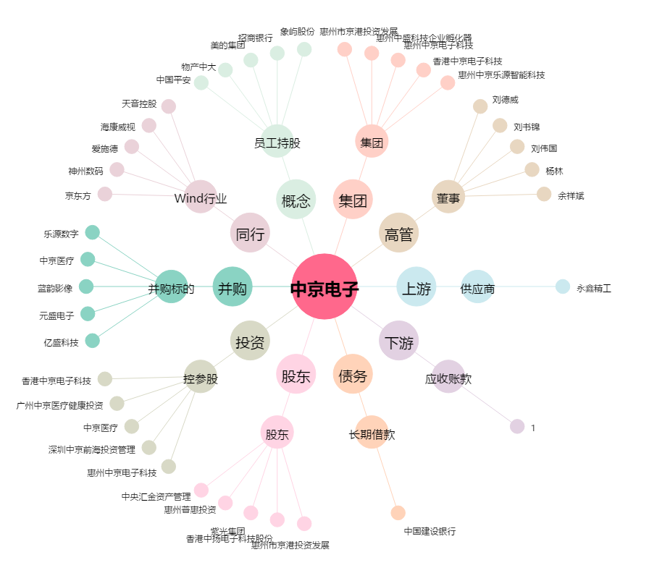
中京电子[002579.SZ] - 关系概览图

